Plan1
Número do grupo e nome dos integrantes:
Amanda, Esther, Everton, Felipe, Paula.

Grupo | Planta | Viva (1/0) | Altura (cm) | N de folhas
3 | 1 | 1 | 8 | 7
3 | 2 | 1 | 11 | 10
 |  |  |  |  | Grupo | Planta | Viva (1/0) | Altura (cm) | N de folhas
3 | 1 | 1 | 9,5 | 13 | 1 | 1 | 1 | 5.5 | 2
3 | 2 | 1 | 12 | 15 | 1 | 2 | 1 | 7 | 3
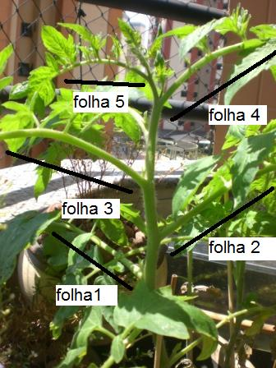
 |  |  |  |  | 1 | 3 | 0
 |  |  |  |  | 1 | 4 | 0
 |  |  |  |  | 1 | 5 | 1 | 6 | 3
 |  |  |  |  | 1 | 5 | 1 | 7.3 | 2

